WP Producción
1 | 1 | 1 | 1 | 1 | 1 | 1 |  |  |  |  |  |  | 1 | 1 | 1 | 1 | 1 | 1 | 1 |  | 1 | 1 | 1 | 1 | 1 | 1 | 1 | 1 | 1 |  |  | 1 | 1 | 1 | 1 | 1 | .
 |  |  |  |  |  |  |  |  |  |  |  |  |  |  |  |  |  |  |  |  |  |  |  |  |  |  |  |  |  |  |  |  |  |  |  |  | .
 |  |  |  |  |  |  |  |  |  |  |  |  |  |  |  |  |  |  |  |  |  |  |  |  |  |  |  |  |  |  |  |  |  |  |  |  | .
INICIO
MACRO PROCESO
ÁREA
 |  |  |  |  |  |  |  |  |  |  |  |  |  |  |  |  |  |  |  |  |  |  |  |  |  |  |  |  |  |  |  |  |  |  |  |  | .
FIN
 |  |  |  |  |  |  |  |  |  |  |  |  |  |  |  |  |  |  |  |  |  |  |  |  |  |  |  |  |  |  |  |  |  |  |  |  | .

 |  |  |  |  |  |  |  |  |  |  |  |  |  |  |  |  |  |  |  |  |  |  |  |  |  |  |  |  |  |  |  |  |  |  |  |  | .
 |  |  |  |  |  |  |  |  |  |  |  |  |  |  |  |  |  |  |  |  |  |  |  |  |  |  |  |  |  |  |  |  |  |  |  |  | .

Planeación:
Descripcion del proceso:
xxxxxxxxxxxxxxxxxxxxxx xxxxxxxxxxxxxxxxxxx xxxx xxxxxxxxxxxxxxx xxxxxxxxxxxxxxxxxxxxxx xxxxxxxxx
xxxxxxxxxxxxxxxxxxxxxx xxxxxxxxxxxxxxxxxxx xxxx xxxxxxxxxxxxxxx xxxxxxxxxxxxxxxxxxxxxx xxxxxxxxx
xxxxxxxxxxxxxxxxxxxxxx xxxxxxxxxxxxxxxxxxx xxxx xxxxxxxxxxxxxxx xxxxxxxxxxxxxxxxxxxxxx xxxxxxxxx
xxxxxxxxxxxxxxxxxxxxxx xxxxxxxxxxxxxxxxxxx xxxx xxxxxxxxxxxxxxx xxxxxxxxxxxxxxxxxxxxxx xxxxxxxxx
xxxxxxxxxxxxxxxxxxxxxx xxxxxxxxxxxxxxxxxxx xxxx xxxxxxxxxxxxxxx xxxxxxxxxxxxxxxxxxxxxx xxxxxxxxx
xxxxxxxxxxxxxxxxxxxxxx xxxxxxxxxxxxxxxxxxx xxxx xxxxxxxxxxxxxxx xxxxxxxxxxxxxxxxxxxxxx xxxxxxxxx
xxxxxxxxxxxxxxxxxxxxxx xxxxxxxxxxxxxxxxxxx xxxx xxxxxxxxxxxxxxx xxxxxxxxxxxxxxxxxxxxxx xxxxxxxxx
xxxxxxxxxxxxxxxxxxxxxx xxxxxxxxxxxxxxxxxxx xxxx xxxxxxxxxxxxxxx xxxxxxxxxxxxxxxxxxxxxx
Comentario:
xxxxxxxxxxxxxxxxxxxxxx xxxxxxxxxxxxxxxxxxx xxxx xxxxxxxxxxxxxxx xxxxxxxxxxxxxxxxxxxxxx xxxxxxxxx
xxxxxxxxxxxxxxxxxxxxxx xxxxxxxxxxxxxxxxxxx xxxx xxxxxxxxxxxxxxx xxxxxxxxxxxxxxxxxxxxxx xxxxxxxxx
Planeación:
Descripcion del proceso:
xxxxxxxxxxxxxxxxxxxxxx xxxxxxxxxxxxxxxxxxx xxxx xxxxxxxxxxxxxxx xxxxxxxxxxxxxxxxxxxxxx xxxxxxxxx
xxxxxxxxxxxxxxxxxxxxxx xxxxxxxxxxxxxxxxxxx xxxx xxxxxxxxxxxxxxx xxxxxxxxxxxxxxxxxxxxxx xxxxxxxxx
xxxxxxxxxxxxxxxxxxxxxx xxxxxxxxxxxxxxxxxxx xxxx xxxxxxxxxxxxxxx xxxxxxxxxxxxxxxxxxxxxx xxxxxxxxx
xxxxxxxxxxxxxxxxxxxxxx xxxxxxxxxxxxxxxxxxx xxxx xxxxxxxxxxxxxxx xxxxxxxxxxxxxxxxxxxxxx xxxxxxxxx
xxxxxxxxxxxxxxxxxxxxxx xxxxxxxxxxxxxxxxxxx xxxx xxxxxxxxxxxxxxx xxxxxxxxxxxxxxxxxxxxxx xxxxxxxxx
xxxxxxxxxxxxxxxxxxxxxx xxxxxxxxxxxxxxxxxxx xxxx xxxxxxxxxxxxxxx xxxxxxxxxxxxxxxxxxxxxx xxxxxxxxx
xxxxxxxxxxxxxxxxxxxxxx xxxxxxxxxxxxxxxxxxx xxxx xxxxxxxxxxxxxxx xxxxxxxxxxxxxxxxxxxxxx xxxxxxxxx
xxxxxxxxxxxxxxxxxxxxxx xxxxxxxxxxxxxxxxxxx xxxx xxxxxxxxxxxxxxx xxxxxxxxxxxxxxxxxxxxxx
Comentario:
xxxxxxxxxxxxxxxxxxxxxx xxxxxxxxxxxxxxxxxxx xxxx xxxxxxxxxxxxxxx xxxxxxxxxxxxxxxxxxxxxx xxxxxxxxx
xxxxxxxxxxxxxxxxxxxxxx xxxxxxxxxxxxxxxxxxx xxxx xxxxxxxxxxxxxxx xxxxxxxxxxxxxxxxxxxxxx xxxxxxxxx
Planeación:
Descripcion del proceso:
xxxxxxxxxxxxxxxxxxxxxx xxxxxxxxxxxxxxxxxxx xxxx xxxxxxxxxxxxxxx xxxxxxxxxxxxxxxxxxxxxx xxxxxxxxx
xxxxxxxxxxxxxxxxxxxxxx xxxxxxxxxxxxxxxxxxx xxxx xxxxxxxxxxxxxxx xxxxxxxxxxxxxxxxxxxxxx xxxxxxxxx
xxxxxxxxxxxxxxxxxxxxxx xxxxxxxxxxxxxxxxxxx xxxx xxxxxxxxxxxxxxx xxxxxxxxxxxxxxxxxxxxxx xxxxxxxxx
xxxxxxxxxxxxxxxxxxxxxx xxxxxxxxxxxxxxxxxxx xxxx xxxxxxxxxxxxxxx xxxxxxxxxxxxxxxxxxxxxx xxxxxxxxx
xxxxxxxxxxxxxxxxxxxxxx xxxxxxxxxxxxxxxxxxx xxxx xxxxxxxxxxxxxxx xxxxxxxxxxxxxxxxxxxxxx xxxxxxxxx
xxxxxxxxxxxxxxxxxxxxxx xxxxxxxxxxxxxxxxxxx xxxx xxxxxxxxxxxxxxx xxxxxxxxxxxxxxxxxxxxxx xxxxxxxxx
xxxxxxxxxxxxxxxxxxxxxx xxxxxxxxxxxxxxxxxxx xxxx xxxxxxxxxxxxxxx xxxxxxxxxxxxxxxxxxxxxx xxxxxxxxx
xxxxxxxxxxxxxxxxxxxxxx xxxxxxxxxxxxxxxxxxx xxxx xxxxxxxxxxxxxxx xxxxxxxxxxxxxxxxxxxxxx
Comentario:
xxxxxxxxxxxxxxxxxxxxxx xxxxxxxxxxxxxxxxxxx xxxx xxxxxxxxxxxxxxx xxxxxxxxxxxxxxxxxxxxxx xxxxxxxxx
xxxxxxxxxxxxxxxxxxxxxx xxxxxxxxxxxxxxxxxxx xxxx xxxxxxxxxxxxxxx xxxxxxxxxxxxxxxxxxxxxx xxxxxxxxx
Planeación:
Descripcion del proceso:
xxxxxxxxxxxxxxxxxxxxxx xxxxxxxxxxxxxxxxxxx xxxx xxxxxxxxxxxxxxx xxxxxxxxxxxxxxxxxxxxxx xxxxxxxxx
xxxxxxxxxxxxxxxxxxxxxx xxxxxxxxxxxxxxxxxxx xxxx xxxxxxxxxxxxxxx xxxxxxxxxxxxxxxxxxxxxx xxxxxxxxx
xxxxxxxxxxxxxxxxxxxxxx xxxxxxxxxxxxxxxxxxx xxxx xxxxxxxxxxxxxxx xxxxxxxxxxxxxxxxxxxxxx xxxxxxxxx
xxxxxxxxxxxxxxxxxxxxxx xxxxxxxxxxxxxxxxxxx xxxx xxxxxxxxxxxxxxx xxxxxxxxxxxxxxxxxxxxxx xxxxxxxxx
xxxxxxxxxxxxxxxxxxxxxx xxxxxxxxxxxxxxxxxxx xxxx xxxxxxxxxxxxxxx xxxxxxxxxxxxxxxxxxxxxx xxxxxxxxx
xxxxxxxxxxxxxxxxxxxxxx xxxxxxxxxxxxxxxxxxx xxxx xxxxxxxxxxxxxxx xxxxxxxxxxxxxxxxxxxxxx xxxxxxxxx
xxxxxxxxxxxxxxxxxxxxxx xxxxxxxxxxxxxxxxxxx xxxx xxxxxxxxxxxxxxx xxxxxxxxxxxxxxxxxxxxxx xxxxxxxxx
xxxxxxxxxxxxxxxxxxxxxx xxxxxxxxxxxxxxxxxxx xxxx xxxxxxxxxxxxxxx xxxxxxxxxxxxxxxxxxxxxx
Comentario:
xxxxxxxxxxxxxxxxxxxxxx xxxxxxxxxxxxxxxxxxx xxxx xxxxxxxxxxxxxxx xxxxxxxxxxxxxxxxxxxxxx xxxxxxxxx
xxxxxxxxxxxxxxxxxxxxxx xxxxxxxxxxxxxxxxxxx xxxx xxxxxxxxxxxxxxx xxxxxxxxxxxxxxxxxxxxxx xxxxxxxxx
Asignación:
Descripcion del proceso:
xxxxxxxxxxxxxxxxxxxxxx xxxxxxxxxxxxxxxxxxx xxxx xxxxxxxxxxxxxxx xxxxxxxxxxxxxxxxxxxxxx xxxxxxxxx
xxxxxxxxxxxxxxxxxxxxxx xxxxxxxxxxxxxxxxxxx xxxx xxxxxxxxxxxxxxx xxxxxxxxxxxxxxxxxxxxxx xxxxxxxxx
xxxxxxxxxxxxxxxxxxxxxx xxxxxxxxxxxxxxxxxxx xxxx xxxxxxxxxxxxxxx xxxxxxxxxxxxxxxxxxxxxx xxxxxxxxx
xxxxxxxxxxxxxxxxxxxxxx xxxxxxxxxxxxxxxxxxx xxxx xxxxxxxxxxxxxxx xxxxxxxxxxxxxxxxxxxxxx xxxxxxxxx
Comentario:
xxxxxxxxxxxxxxxxxxxxxx xxxxxxxxxxxxxxxxxxx xxxx xxxxxxxxxxxxxxx xxxxxxxxxxxxxxxxxxxxxx xxxxxxxxx
xxxxxxxxxxxxxxxxxxxxxx xxxxxxxxxxxxxxxxxxx xxxx xxxxxxxxxxxxxxx xxxxxxxxxxxxxxxxxxxxxx xxxxxxxxx
xxxxxxxxxxxxxxxxxxxxxx xxxxxxxxxxxxxxxxxxx xxxx xxxxxxxxxxxxxxx xxxxxxxxxxxxxxxxxxxxxx xxxxxxxxx
xxxxxxxxxxxxxxxxxxxxxx xxxxxxxxxxxxxxxxxxx xxxx xxxxxxxxxxxxxxx xxxxxxxxxxxxxxxxxxxxxx
xxxxxxxxxxxxxxxxxxxxxx xxxxxxxxxxxxxxxxxxx xxxx xxxxxxxxxxxxxxx xxxxxxxxxxxxxxxxxxxxxx xxxxxxxxx
xxxxxxxxxxxxxxxxxxxxxx xxxxxxxxxxxxxxxxxxx xxxx xxxxxxxxxxxxxxx xxxxxxxxxxxxxxxxxxxxxx
Seguimiento:
Descripcion del proceso:
xxxxxxxxxxxxxxxxxxxxxx xxxxxxxxxxxxxxxxxxx xxxx xxxxxxxxxxxxxxx xxxxxxxxxxxxxxxxxxxxxx xxxxxxxxx
xxxxxxxxxxxxxxxxxxxxxx xxxxxxxxxxxxxxxxxxx xxxx xxxxxxxxxxxxxxx xxxxxxxxxxxxxxxxxxxxxx xxxxxxxxx
xxxxxxxxxxxxxxxxxxxxxx xxxxxxxxxxxxxxxxxxx xxxx xxxxxxxxxxxxxxx xxxxxxxxxxxxxxxxxxxxxx xxxxxxxxx
xxxxxxxxxxxxxxxxxxxxxx xxxxxxxxxxxxxxxxxxx xxxx xxxxxxxxxxxxxxx xxxxxxxxxxxxxxxxxxxxxx xxxxxxxxx
xxxxxxxxxxxxxxxxxxxxxx xxxxxxxxxxxxxxxxxxx xxxx xxxxxxxxxxxxxxx xxxxxxxxxxxxxxxxxxxxxx xxxxxxxxx
xxxxxxxxxxxxxxxxxxxxxx xxxxxxxxxxxxxxxxxxx xxxx xxxxxxxxxxxxxxx xxxxxxxxxxxxxxxxxxxxxx xxxxxxxxx
xxxxxxxxxxxxxxxxxxxxxx xxxxxxxxxxxxxxxxxxx xxxx xxxxxxxxxxxxxxx xxxxxxxxxxxxxxxxxxxxxx xxxxxxxxx
xxxxxxxxxxxxxxxxxxxxxx xxxxxxxxxxxxxxxxxxx xxxx xxxxxxxxxxxxxxx xxxxxxxxxxxxxxxxxxxxxx
Comentario:
xxxxxxxxxxxxxxxxxxxxxx xxxxxxxxxxxxxxxxxxx xxxx xxxxxxxxxxxxxxx xxxxxxxxxxxxxxxxxxxxxx xxxxxxxxx
xxxxxxxxxxxxxxxxxxxxxx xxxxxxxxxxxxxxxxxxx xxxx xxxxxxxxxxxxxxx xxxxxxxxxxxxxxxxxxxxxx xxxxxxxxx
"Esas ordenes de trabajo en linea son muy pocas y solo se realizan a fin de mes si se identifican, por ejemplo este mes no hemos realizado ordenes en línea y la mayoría son atentidas por personal interno "
Jefe de fiscalización
El seguimiento se realiza por medio de reuniones semanales.
Se realiza una reunión los días martes con el equipo de fiscalización para saber como va la ejecución de las OT, no se realiza acta ni envío del contenido de la reunión por correo.
La otra reunión semanal son los días jueves siempre y cuando existan novedades con las fiscalizaciones en linea a los contratistas. No se realiza el levantamiento de acta ni envío de correos pero se tiene un acta que diligencia el fiscalizador con el personal del contratista en caso de haber novedades.
"Solo realizamos la reunión semanal de los jueves si tenemos algunos puntos por revisar o hay novedades, no siempre se realizan"
Asistente de Departamento
Indicadores:
Se tiene un tablero de control de tareas en Datastudio con lo siguiente:
* Fiscalizaciones internos.
* Fiscalización internos/externos.
* Control fiscalización.
 | PAPEL CAFÉ OPERACIONES COMERCIALES |  |  |  |  |  |  |  |  |  |  |  |  |  |  |  |  |  |  |  |  |  |  |  |  |  |  |  |  |  |  |  |  |  |  |  | . | PAPEL CAFÉ OPERACIONES COMERCIALES
 |  |  |  |  | ORGANIGRAMA |  | MAPA DE ZONAS | TABLA DE CONTRATISTAS |  | CANVAS | DATA ANALYTICS | MACROFLUJO |  |  |  |  |  |  |  |  |  |  |  |  |  |  |  |  |  |  |  |  |  |  |  |  | .

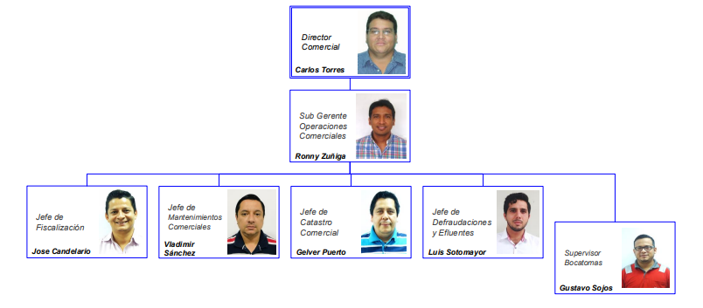
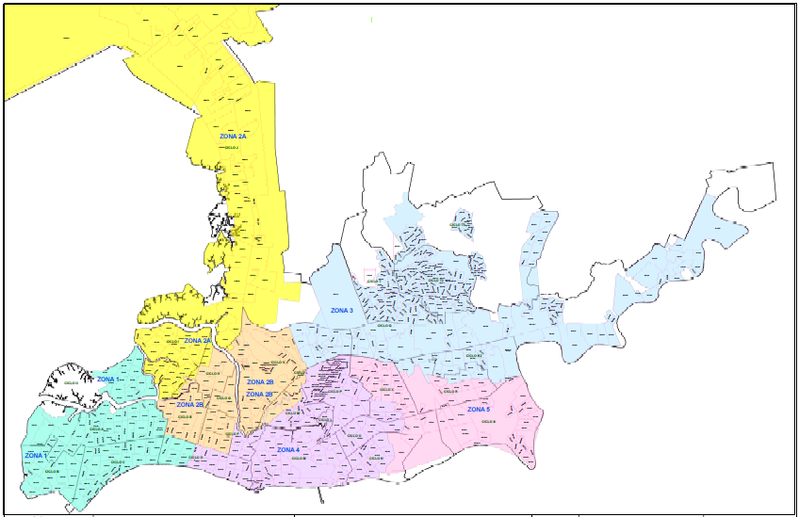
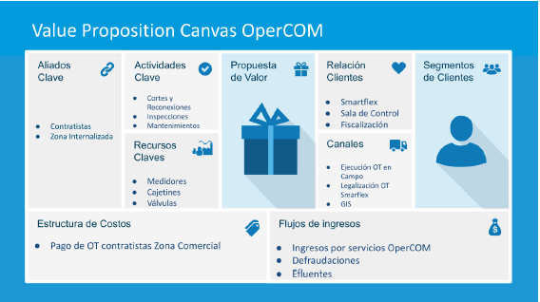
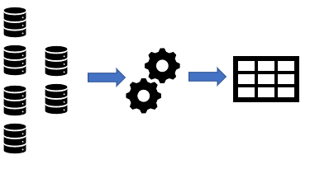
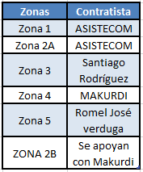
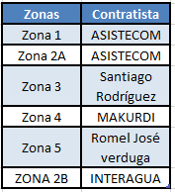
PLANEACIÓN
INDICADORES Y MODELO DE GOBIERNO
 |  |  |  |  |  |  |  |  |  |  |  |  |  |  |  |  |  |  |  |  |  |  |  |  |  |  |  |  |  |  |  |  |  |  |  |  | .
 |  |  |  |  |  |  |  | Defraudaciones | Fiscalización |  |  |  |  |  |  |  |  |  |  |  |  |  |  |  |  |  |  |  |  |  |  |  |  |  |  |  | .
 |  |  |  |  |  |  |  |  |  |  |  |  |  |  |  |  |  |  |  |  |  |  |  |  |  |  |  |  |  |  |  |  |  |  |  |  | .
FISCALIZACIÓN
MANTENIMIENTOS COMERCIALES
DEFRAUDACIONES
 |  |  |  |  |  |  |  |  |  |  |  |  |  |  |  |  |  |  |  |  |  |  |  |  |  |  |  |  |  |  |  |  |  |  |  |  | .
 |  |  |  |  |  |  |  |  |  |  |  |  |  |  |  |  |  |  |  |  |  |  |  |  |  |  |  |  |  |  |  |  |  |  |  |  | .
 |  |  |  |  |  |  |  |  |  |  |  |  |  |  |  |  |  |  |  |  |  |  |  |  |  |  |  |  |  |  |  |  |  |  |  |  | .
 |  |  |  |  |  |  |  |  |  |  |  |  |  |  |  |  |  |  |  |  |  |  |  |  |  |  |  |  |  |  |  |  |  |  |  |  | .
 |  |  |  |  |  |  |  |  |  |  |  |  |  |  |  |  |  |  |  |  |  |  |  |  |  |  |  |  |  |  |  |  |  |  |  |  | .
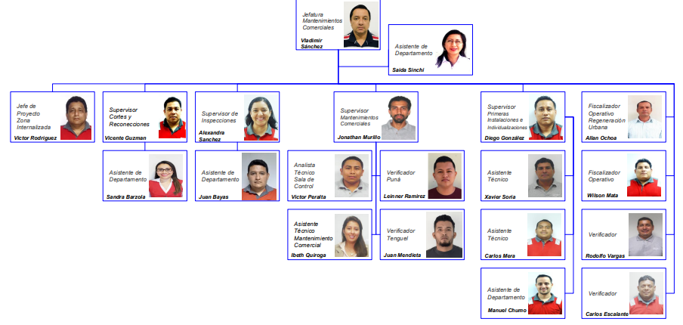
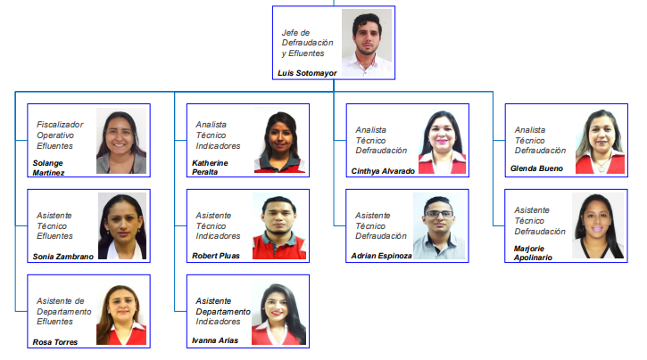
 |  |  |  |  |  |  |  |  |  |  |  |  |  |  |  |  |  |  |  |  |  |  |  |  |  |  |  |  |  |  |  |  |  |  |  |  | .
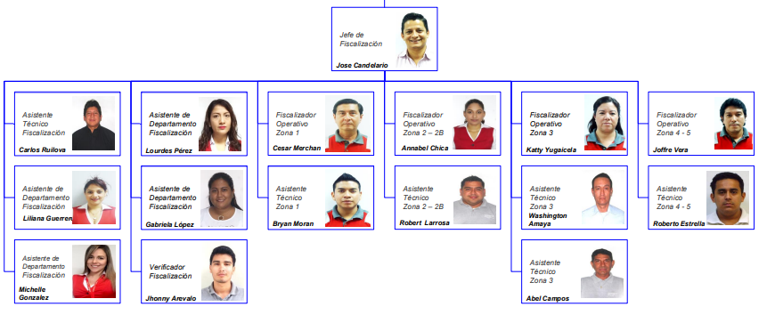
 |  |  |  |  |  |  |  |  |  |  |  |  |  |  |  |  |  |  |  |  |  |  |  |  |  |  |  |  |  |  |  |  |  |  |  |  | .
 |  |  |  |  |  |  |  |  |  |  |  |  |  |  |  |  |  |  |  |  |  |  |  |  |  |  |  |  |  |  |  |  |  |  |  |  | .
 |  |  |  |  |  |  |  | Mantenimiento comercial | Valores de los contratos |  |  |  |  |  |  |  |  |  |  |  |  |  |  |  |  |  |  |  |  |  |  |  |  |  |  |  | .
 |  |  |  |  |  |  |  |  |  |  |  |  |  |  |  |  |  |  |  |  |  |  |  |  |  |  |  |  |  |  |  |  |  |  |  |  | .
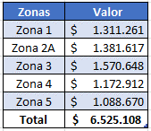
 |  |  |  |  |  |  |  |  |  |  |  |  |  |  |  |  |  |  |  |  |  |  |  |  |  |  |  |  |  |  |  |  |  |  |  |  | .
 |  |  |  |  |  |  |  |  |  |  |  |  |  |  |  |  |  |  |  |  |  |  |  |  |  |  |  |  |  |  |  |  |  |  |  |  | .
 |  |  |  |  |  |  |  |  |  |  |  |  |  |  |  |  |  |  |  |  |  |  |  |  |  |  |  |  |  |  |  |  |  |  |  |  | .
 |  |  |  |  |  |  |  |  |  |  |  |  |  |  |  |  |  |  |  |  |  |  |  | Excel |  |  |  |  |  | Fotos |  |  |  |  |  |  | .
Evidencias.
Foto
 |  |  |  |  |  |  |  |  |  |  |  |  |  |  |  |  |  |  |  | Areas de oportunidad |  |  |  |  |  |  |  |  |  |  |  |  |  |  |  |  | .
 |  |  |  |  |  |  |  |  |  |  |  |  |  |  |  |  |  |  |  | xxxxxxxxxxxxxxxxxxxxxx xxxxxxxxxxxxxxxxxxx xxxx xxxxxxxxxxxxxxx xxxxxxxxxxxxxxxxxxxxxx |  |  |  |  |  |  |  |  |  |  | Areas de oportunidad |  |  |  |  |  | .
 |  |  |  |  |  |  |  |  |  |  |  |  |  |  |  |  |  |  |  | xxxxxxxxxxxxxxxxxxxxxx xxxxxxxxxxxxxxxxxxx xxxx xxxxxxxxxxxxxxx xxxxxxxxxxxxxxxxxxxxxx |  |  |  |  |  |  |  |  |  |  | xxxxxxxxxxxxxxxxxxxxxx xxxxxxxxxxxxxxxxxxx xxxx xxxxxxxxxxxxxxx xxxxxxxxxxxxxxxxxxxxxx |  |  |  |  |  | .
 |  |  |  |  |  |  |  |  |  |  |  |  |  |  |  |  |  |  |  |  |  |  |  |  |  |  |  |  |  |  | xxxxxxxxxxxxxxxxxxxxxx xxxxxxxxxxxxxxxxxxx xxxx xxxxxxxxxxxxxxx xxxxxxxxxxxxxxxxxxxxxx |  |  |  |  |  | .
 |  |  |  |  |  |  |  |  |  |  |  |  |  |  |  |  |  |  |  |  |  |  |  |  |  |  |  |  |  |  |  |  |  |  |  |  | .
 |  |  |  |  |  |  |  |  |  |  |  |  |  |  |  |  |  |  |  | Areas de oportunidad |  |  |  |  |  |  |  |  |  |  |  |  |  |  |  |  | .
Foto
 |  |  |  |  |  |  |  |  |  |  |  |  |  |  |  |  |  |  |  | xxxxxxxxxxxxxxxxxxxxxx xxxxxxxxxxxxxxxxxxx xxxx xxxxxxxxxxxxxxx xxxxxxxxxxxxxxxxxxxxxx |  |  |  |  |  |  |  |  |  |  | Areas de oportunidad |  |  |  |  |  | .
 |  |  |  |  |  |  |  |  |  |  |  |  |  |  |  |  |  |  |  | xxxxxxxxxxxxxxxxxxxxxx xxxxxxxxxxxxxxxxxxx xxxx xxxxxxxxxxxxxxx xxxxxxxxxxxxxxxxxxxxxx |  |  |  |  |  |  |  |  |  |  | xxxxxxxxxxxxxxxxxxxxxx xxxxxxxxxxxxxxxxxxx xxxx xxxxxxxxxxxxxxx xxxxxxxxxxxxxxxxxxxxxx |  |  |  |  |  | .
 |  |  |  |  |  |  |  |  |  |  |  |  |  |  |  |  |  |  |  |  |  |  |  |  |  |  |  |  |  |  | xxxxxxxxxxxxxxxxxxxxxx xxxxxxxxxxxxxxxxxxx xxxx xxxxxxxxxxxxxxx xxxxxxxxxxxxxxxxxxxxxx
 |  |  |  |  |  |  |  |  |  |  |  |  |  |  |  |  |  |  |  |  |  |  |  |  |  |  |  |  |  |  |  |  |  |  |  |  | .
 |  |  |  |  |  |  |  |  |  |  |  |  |  |  |  |  |  |  |  |  |  |  |  |  |  |  |  |  |  |  |  |  |  |  |  |  | .
 |  |  |  |  |  |  |  |  |  |  |  |  |  |  |  |  |  |  |  |  |  |  |  |  |  |  |  |  |  |  |  |  |  |  |  |  | .

 |  |  |  |  |  |  |  |  |  |  |  |  |  |  |  |  |  |  |  |  |  |  |  |  |  |  |  |  |  |  |  |  |  |  |  |  | .
 |  |  |  |  |  |  |  |  |  |  |  |  |  |  |  |  |  |  |  |  |  |  |  |  |  |  |  |  |  |  |  |  |  |  |  |  | .

